상품제안서
이씀 딤프 괄사 리프팅 마사지기 | 상품코드: S47284

 |  |  |  |  |  |  | 02-713-8555 | www.synergygift.co.kr
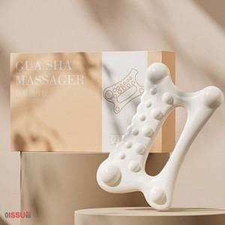

【상세/제작정보】

【인쇄/포장옵션】 | DTF필름전사 / 포장불가능

【공급단가】 | 수량 | 50~ | 100~ | 300~ | 1,000~ | 3,000~
*VAT별도 | 단가 | 3,660원 | 3,550원 | 3,380원 | 3,270원 | 3,130원

【상품 URL】 | https://www.synergygift.co.kr:443/src/goods_detail.php?gdno=47284

